Exercise#1
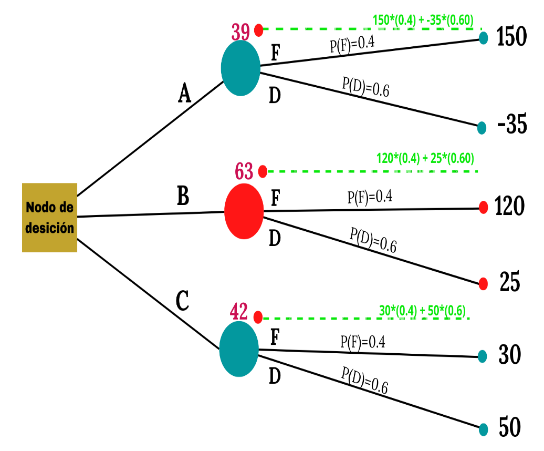
Modelo de programación lineal

Desición | Probabilidad de mercados en la venta de papas fritas a nivel nacional
 | Fuerte (F) | Débil (D)
Agresiva (A) | 150 | -35
Básica (B) | 120 | 25
Conservadora (C) | 30 | 50

Fuerte(F) | 0.40
Débil(D) | 0.60

Valor Esperado (A) | 150*(0.40)-35*(0.60) |  | = | 39
Valor Esperado (B) | 120*(0.40)+25*(0.60) |  | = | 63
Valor Esperado (C) | 30*(0.40)+50*(0.60) |  | = | 42

